关系图
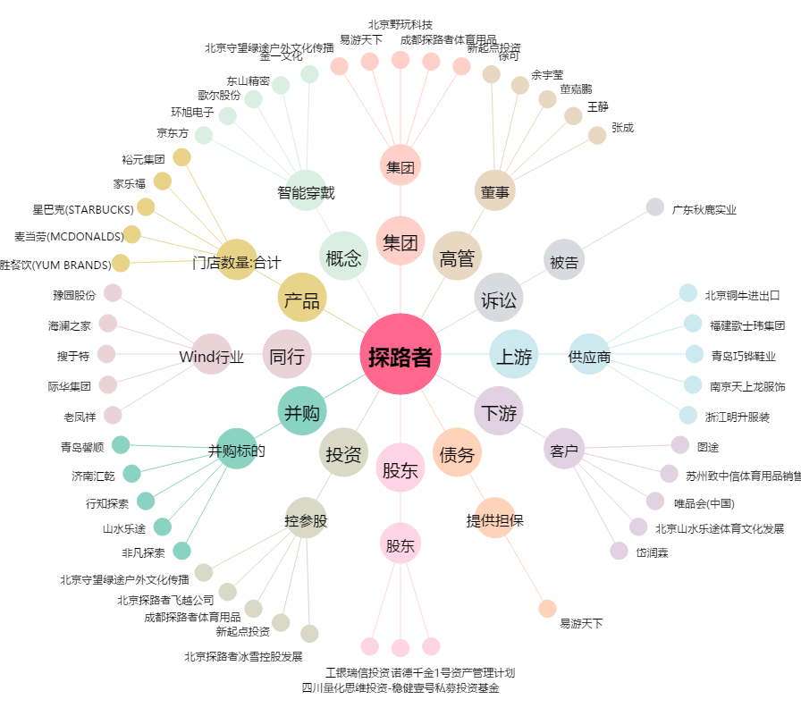
探路者[300005.SZ] - 关系概览图

